Tarefa 1
Realizar um gráfico com o total de cada item

Produção Total
Itens | Mês 1 | Mês 2 | Mês 3 | Mês 4 | Mês 5 | Média | Máximo | Mínimo | Total
Item 5 | 10 | 18 | 7 | 3 | 20 | 11.6 | 20 | 3 | 58
Item 1 | 9 | 16 | 1 | 16 | 10 | 10.4 | 16 | 1 | 52
Item 3 | 3 | 9 | 10 | 20 | 7 | 9.8 | 20 | 3 | 49
Item 4 | 12 | 2 | 2 | 12 | 14 | 8.4 | 14 | 2 | 42
Item 2 | 8 | 7 | 8 | 7 | 4 | 6.8 | 8 | 4 | 34

Tarefa 2
Realizar um gráfico que demonstre a proporção de não-conformidadades num dado dia por área.
Relatório de Não Conformidade - Dia 5
Relatório de Não Conformidade
 | Dia 1 | Dia 2 | Dia 3 | Dia 4 | Dia 5 | Média | Máximo | Mínimo | Dia 5 | 5 | Relatório de Não Conformidade - Dia 5
Administrativo | 7 | 7 | 4 | 0 | 2 | 4 | 7 | 0 | 2 | 1 | Dia 1
Vendas | 2 | 9 | 8 | 8 | 3 | 6 | 9 | 2 | 3 | 2 | Dia 2
Produção | 5 | 2 | 8 | 0 | 2 | 3 | 8 | 0 | 2 | 3 | Dia 3
Marketing | 9 | 9 | 7 | 1 | 2 | 6 | 9 | 1 | 2 | 4 | Dia 4
Qualidade | 7 | 1 | 5 | 0 | 5 | 4 | 7 | 0 | 5 | 5 | Dia 5

Tarefa Extra
Realizar um destes gráficos para melhorar a nota

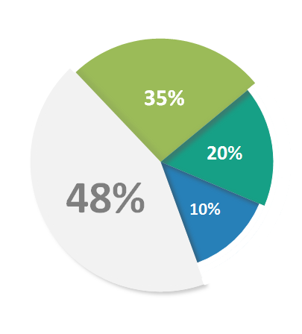
Gráfico 1
Gráfico 2

